Sheet1
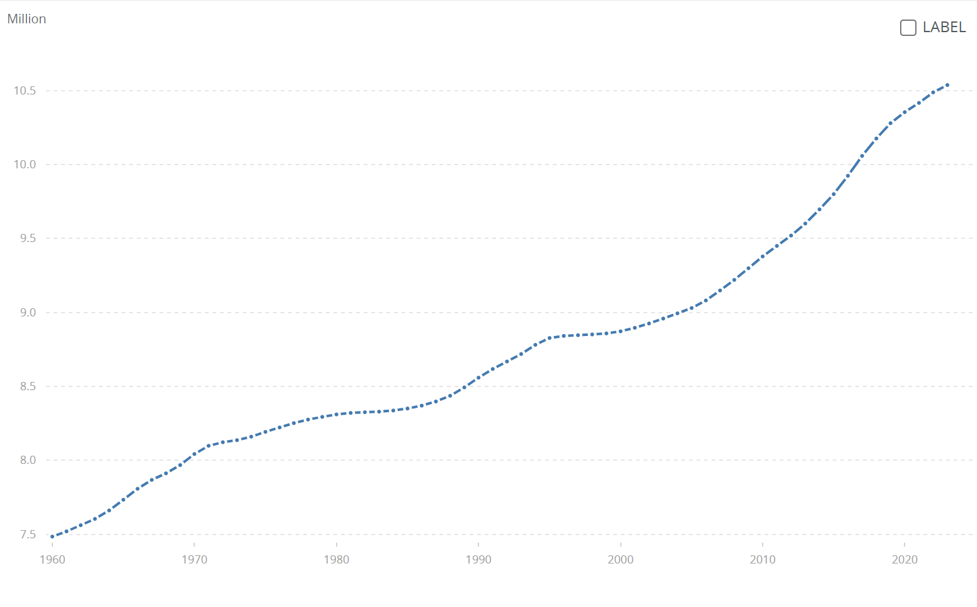
瑞典 | SWE | 人口，总数 | SP.POP.TOTL | 7484656 | 7519998 | 7561588 | 7604328 | 7661354 | 7733853 | 7807797 | 7867931 | 7912273 | 7968072 | 8042801 | 8098334 | 8122300 | 8136312 | 8159955 | 8192437 | 8222286 | 8251540 | 8275599 | 8293678 | 8310531 | 8320503 | 8325263 | 8329033 | 8336605 | 8350386 | 8369829 | 8397804 | 8436489 | 8492964 | 8558835 | 8617375 | 8668067 | 8718561 | 8780745 | 8826939 | 8840998 | 8846062 | 8850974 | 8857874 | 8872109 | 8895960 | 8924958 | 8958229 | 8993531 | 9029572 | 9080505 | 9148092 | 9219637 | 9298515 | 9378126 | 9449213 | 9519374 | 9600379 | 9696110 | 9799186 | 9923085 | 10057698 | 10175214 | 10278887 | 10353442 | 10415811 | 10486941 | 10536632

